指标
序号 | 日期 | 美国:外汇
 | 指标名称 | 美国:外汇
 | 指标ID | EMG00158245
 | 频率 | 月
 | 单位 | 百万美元
 | 时间区间 | 1998-10~2025-01
 | 来源 | 美联储
 | 国家 | 美国
 | 更新时间 | 2025-03-01
 | 表名 | 储备资产(月)
1 | 1998-10 | 35,485.00
2 | 1998-11 | 34,200.00
3 | 1998-12 | 36,001.00
4 | 1999-01 | 35,035.00
5 | 1999-02 | 30,517.00
6 | 1999-03 | 30,397.00
7 | 1999-04 | 29,957.00
8 | 1999-05 | 29,599.00
9 | 1999-06 | 29,462.00
10 | 1999-07 | 30,870.00
11 | 1999-08 | 31,566.00
12 | 1999-09 | 32,105.00
13 | 1999-10 | 32,378.00
14 | 1999-11 | 32,236.00
15 | 1999-12 | 32,182.00
16 | 2000-01 | 30,941.00
17 | 2000-02 | 30,406.00
18 | 2000-03 | 31,535.00
19 | 2000-04 | 30,014.00
20 | 2000-05 | 30,429.00
21 | 2000-06 | 31,037.00
22 | 2000-07 | 30,130.00
23 | 2000-08 | 30,118.00
24 | 2000-09 | 31,209.00
25 | 2000-10 | 30,514.00
26 | 2000-11 | 30,617.00
27 | 2000-12 | 31,238.00
28 | 2001-01 | 30,920.00
29 | 2001-02 | 30,692.00
30 | 2001-03 | 29,020.00
31 | 2001-04 | 29,449.00
32 | 2001-05 | 29,446.00
33 | 2001-06 | 28,775.00
34 | 2001-07 | 29,209.00
35 | 2001-08 | 30,598.00
36 | 2001-09 | 30,595.00
37 | 2001-10 | 30,048.00
38 | 2001-11 | 29,956.00
39 | 2001-12 | 28,981.00
40 | 2002-01 | 28,229.00
41 | 2002-02 | 28,381.00
42 | 2002-03 | 28,643.00
43 | 2002-04 | 29,628.00
44 | 2002-05 | 30,740.00
45 | 2002-06 | 32,166.00
46 | 2002-07 | 32,271.00
47 | 2002-08 | 32,470.00
48 | 2002-09 | 32,251.00
49 | 2002-10 | 32,171.00
50 | 2002-11 | 32,312.00
51 | 2002-12 | 33,818.00
52 | 2003-01 | 34,140.00
53 | 2003-02 | 34,482.00
54 | 2003-03 | 34,756.00
55 | 2003-04 | 35,148.00
56 | 2003-05 | 36,149.00
57 | 2003-06 | 35,686.00
58 | 2003-07 | 35,185.00
59 | 2003-08 | 35,297.00
60 | 2003-09 | 37,259.00
61 | 2003-10 | 37,433.00
62 | 2003-11 | 38,237.00
63 | 2003-12 | 39,722.00
64 | 2004-01 | 39,727.00
65 | 2004-02 | 39,190.00
66 | 2004-03 | 39,814.00
67 | 2004-04 | 38,279.00
68 | 2004-05 | 38,780.00
69 | 2004-06 | 38,873.00
70 | 2004-07 | 38,352.00
71 | 2004-08 | 39,037.00
72 | 2004-09 | 39,310.00
73 | 2004-10 | 40,618.00
74 | 2004-11 | 42,102.00
75 | 2004-12 | 42,718.00
76 | 2005-01 | 41,735.00
77 | 2005-02 | 42,063.00
78 | 2005-03 | 41,061.00
79 | 2005-04 | 41,452.00
80 | 2005-05 | 39,910.00
81 | 2005-06 | 39,036.00
82 | 2005-07 | 38,935.00
83 | 2005-08 | 39,563.00
84 | 2005-09 | 38,742.00
85 | 2005-10 | 38,234.00
86 | 2005-11 | 37,445.00
87 | 2005-12 | 37,838.00
88 | 2006-01 | 38,609.00
89 | 2006-02 | 38,372.00
90 | 2006-03 | 38,592.00
91 | 2006-04 | 40,068.00
92 | 2006-05 | 40,742.00
93 | 2006-06 | 40,370.00
94 | 2006-07 | 40,414.00
95 | 2006-08 | 40,124.00
96 | 2006-09 | 39,902.00
97 | 2006-10 | 40,294.00
98 | 2006-11 | 41,465.00
99 | 2006-12 | 40,943.00
100 | 2007-01 | 40,381.00
101 | 2007-02 | 41,251.00
102 | 2007-03 | 41,716.00
103 | 2007-04 | 42,095.00
104 | 2007-05 | 41,483.00
105 | 2007-06 | 41,495.00
106 | 2007-07 | 42,508.00
107 | 2007-08 | 42,922.00
108 | 2007-09 | 44,266.00
109 | 2007-10 | 44,800.00
110 | 2007-11 | 45,973.00
111 | 2007-12 | 45,804.00
112 | 2008-01 | 47,173.00
113 | 2008-02 | 48,395.00
114 | 2008-03 | 50,529.00
115 | 2008-04 | 49,311.00
116 | 2008-05 | 49,247.00
117 | 2008-06 | 49,613.00
118 | 2008-07 | 49,089.00
119 | 2008-08 | 47,252.00
120 | 2008-09 | 46,626.00
121 | 2008-10 | 45,288.00
122 | 2008-11 | 45,970.00
123 | 2008-12 | 49,584.00
124 | 2009-01 | 47,595.00
125 | 2009-02 | 45,628.00
126 | 2009-03 | 46,634.00
127 | 2009-04 | 46,725.00
128 | 2009-05 | 49,247.00
129 | 2009-06 | 48,897.00
130 | 2009-07 | 49,876.00
131 | 2009-08 | 50,453.00
132 | 2009-09 | 51,840.00
133 | 2009-10 | 51,903.00
134 | 2009-11 | 53,525.00
135 | 2009-12 | 50,520.00
136 | 2010-01 | 50,217.00
137 | 2010-02 | 50,185.00
138 | 2010-03 | 48,885.00
139 | 2010-04 | 48,270.00
140 | 2010-05 | 47,129.00
141 | 2010-06 | 47,557.00
142 | 2010-07 | 49,743.00
143 | 2010-08 | 49,634.00
144 | 2010-09 | 51,709.00
145 | 2010-10 | 53,241.00
146 | 2010-11 | 50,588.00
147 | 2010-12 | 52,075.00
148 | 2011-01 | 52,544.00
149 | 2011-02 | 52,754.00
150 | 2011-03 | 52,399.00
151 | 2011-04 | 54,191.00
152 | 2011-05 | 53,301.00
153 | 2011-06 | 53,843.00
154 | 2011-07 | 54,635.00
155 | 2011-08 | 54,933.00
156 | 2011-09 | 52,766.00
157 | 2011-10 | 53,583.00
158 | 2011-11 | 52,684.00
159 | 2011-12 | 51,878.00
160 | 2012-01 | 52,279.00
161 | 2012-02 | 51,532.00
162 | 2012-03 | 51,141.00
163 | 2012-04 | 51,675.00
164 | 2012-05 | 50,295.00
165 | 2012-06 | 50,519.00
166 | 2012-07 | 50,293.00
167 | 2012-08 | 50,819.00
168 | 2012-09 | 51,554.00
169 | 2012-10 | 51,192.00
170 | 2012-11 | 50,590.00
171 | 2012-12 | 49,922.00
172 | 2013-01 | 49,708.00
173 | 2013-02 | 48,396.00
174 | 2013-03 | 47,544.00
175 | 2013-04 | 47,556.00
176 | 2013-05 | 46,556.00
177 | 2013-06 | 46,920.00
178 | 2013-07 | 47,688.00
179 | 2013-08 | 47,543.00
180 | 2013-09 | 48,278.00
181 | 2013-10 | 48,458.00
182 | 2013-11 | 47,692.00
183 | 2013-12 | 47,599.00
184 | 2014-01 | 47,523.00
185 | 2014-02 | 48,237.00
186 | 2014-03 | 48,030.00
187 | 2014-04 | 48,396.00
188 | 2014-05 | 47,977.00
189 | 2014-06 | 48,188.00
190 | 2014-07 | 47,285.00
191 | 2014-08 | 46,557.00
192 | 2014-09 | 44,506.00
193 | 2014-10 | 43,935.00
194 | 2014-11 | 42,818.00
195 | 2014-12 | 41,944.00
196 | 2015-01 | 40,504.00
197 | 2015-02 | 40,005.00
198 | 2015-03 | 38,986.00
199 | 2015-04 | 39,924.00
200 | 2015-05 | 39,045.00
201 | 2015-06 | 39,631.00
202 | 2015-07 | 39,134.00
203 | 2015-08 | 39,833.00
204 | 2015-09 | 39,954.00
205 | 2015-10 | 39,581.00
206 | 2015-11 | 38,219.00
207 | 2015-12 | 39,242.00
208 | 2016-01 | 39,086.00
209 | 2016-02 | 40,279.00
210 | 2016-03 | 41,490.00
211 | 2016-04 | 42,459.00
212 | 2016-05 | 41,183.00
213 | 2016-06 | 42,267.00
214 | 2016-07 | 42,642.00
215 | 2016-08 | 42,403.00
216 | 2016-09 | 42,988.00
217 | 2016-10 | 40,827.00
218 | 2016-11 | 39,422.00
219 | 2016-12 | 39,023.00
220 | 2017-01 | 40,126.00
221 | 2017-02 | 39,838.00
222 | 2017-03 | 40,108.00
223 | 2017-04 | 40,532.00
224 | 2017-05 | 41,383.00
225 | 2017-06 | 41,508.00
226 | 2017-07 | 42,714.00
227 | 2017-08 | 42,908.00
228 | 2017-09 | 42,339.00
229 | 2017-10 | 41,831.00
230 | 2017-11 | 42,567.00
231 | 2017-12 | 42,775.00
232 | 2018-01 | 44,168.00
233 | 2018-02 | 44,123.00
234 | 2018-03 | 44,425.00
235 | 2018-04 | 43,389.00
236 | 2018-05 | 42,591.00
237 | 2018-06 | 42,293.00
238 | 2018-07 | 42,174.00
239 | 2018-08 | 42,065.00
240 | 2018-09 | 41,745.00
241 | 2018-10 | 41,201.00
242 | 2018-11 | 41,078.00
243 | 2018-12 | 41,938.00
244 | 2019-01 | 42,063.00
245 | 2019-02 | 41,504.00
246 | 2019-03 | 41,277.00
247 | 2019-04 | 41,105.00
248 | 2019-05 | 41,409.00
249 | 2019-06 | 42,024.00
250 | 2019-07 | 41,370.00
251 | 2019-08 | 41,428.00
252 | 2019-09 | 40,946.00
253 | 2019-10 | 41,485.00
254 | 2019-11 | 40,966.00
255 | 2019-12 | 41,536.00
256 | 2020-01 | 41,242.00
257 | 2020-02 | 41,121.00
258 | 2020-03 | 41,242.00
259 | 2020-04 | 41,154.00
260 | 2020-05 | 41,387.00
261 | 2020-06 | 41,662.00
262 | 2020-07 | 43,247.00
263 | 2020-08 | 43,506.00
264 | 2020-09 | 43,052.00
265 | 2020-10 | 43,057.00
266 | 2020-11 | 43,728.00
267 | 2020-12 | 44,537.00
268 | 2021-01 | 44,073.00
269 | 2021-02 | 43,640.00
270 | 2021-03 | 42,248.00
271 | 2021-04 | 43,058.00
272 | 2021-05 | 43,326.00
273 | 2021-06 | 42,385.00
274 | 2021-07 | 42,619.00
275 | 2021-08 | 42,419.00
276 | 2021-09 | 41,710.00
277 | 2021-10 | 41,276.00
278 | 2021-11 | 40,816.00
279 | 2021-12 | 40,736.00
280 | 2022-01 | 40,353.00
281 | 2022-02 | 40,388.00
282 | 2022-03 | 39,252.00
283 | 2022-04 | 37,054.00
284 | 2022-05 | 37,610.00
285 | 2022-06 | 36,273.00
286 | 2022-07 | 35,947.00
287 | 2022-08 | 35,099.00
288 | 2022-09 | 33,935.00
289 | 2022-10 | 33,821.00
290 | 2022-11 | 35,620.00
291 | 2022-12 | 37,209.00
292 | 2023-01 | 37,755.00
293 | 2023-02 | 36,605.00
294 | 2023-03 | 37,566.00
295 | 2023-04 | 37,628.00
296 | 2023-05 | 36,459.00
297 | 2023-06 | 36,644.00
298 | 2023-07 | 37,114.00
299 | 2023-08 | 36,449.00
300 | 2023-09 | 35,613.00
301 | 2023-10 | 35,214.00
302 | 2023-11 | 36,303.00
303 | 2023-12 | 37,316.00
304 | 2024-01 | 36,439.00
305 | 2024-02 | 36,077.00
306 | 2024-03 | 35,990.00
307 | 2024-04 | 35,316.00
308 | 2024-05 | 35,758.00
309 | 2024-06 | 35,243.00
310 | 2024-07 | 36,357.00
311 | 2024-08 | 37,318.00
312 | 2024-09 | 37,805.00
313 | 2024-10 | 36,337.00
314 | 2024-11 | 35,805.00
315 | 2024-12 | 34,865.00
316 | 2025-01 | 35,208.00

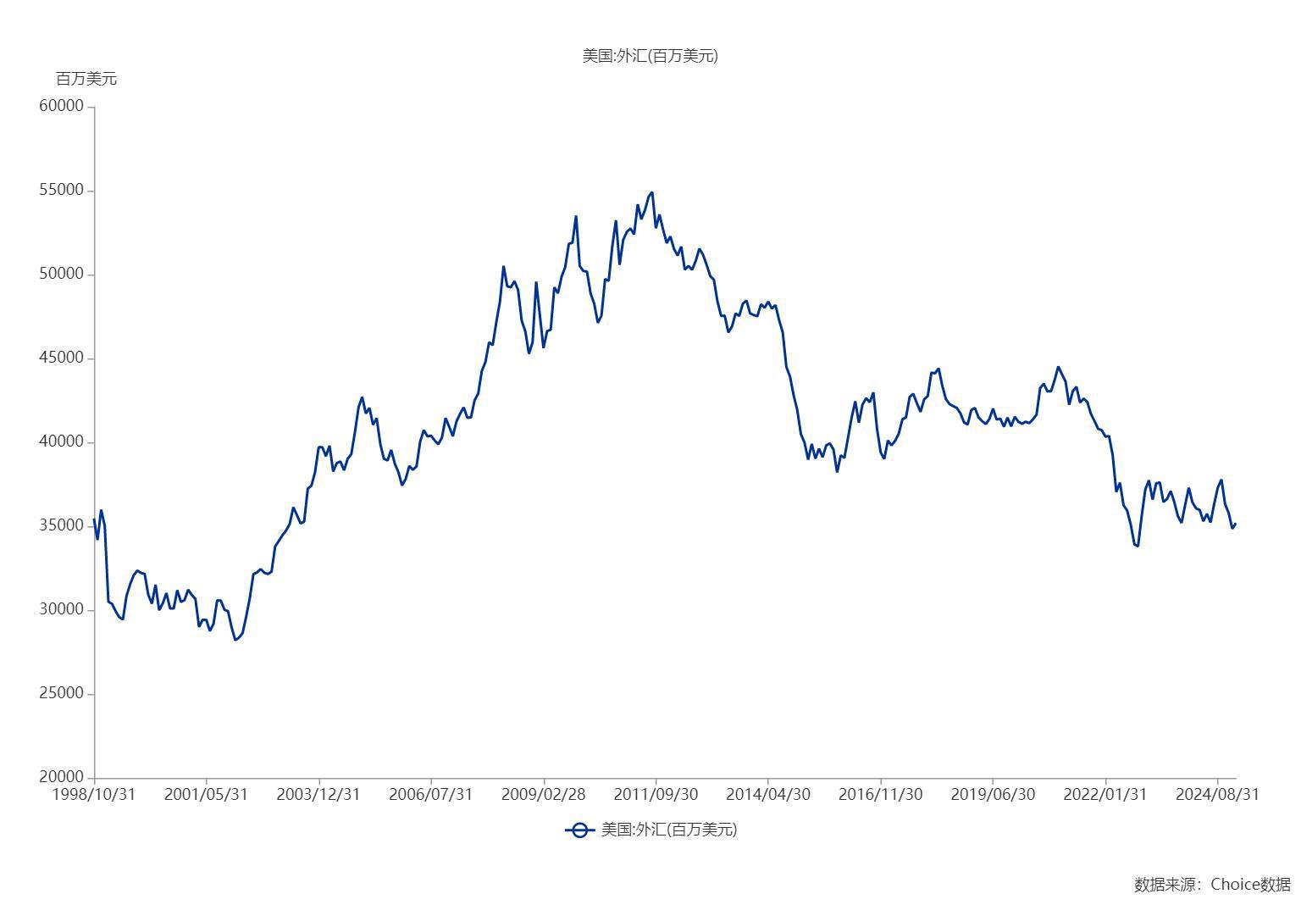

数据来源：东方财富Choice数据

